Sheet1
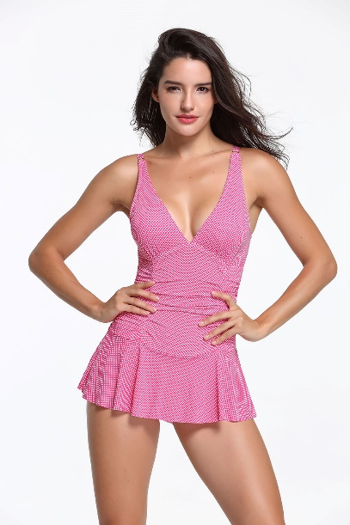 | SKU | UPC | 数量 | 箱号
 | Liora23-Pink-6 | 600977591572

 | Liora23-Pink-8 | 600977591565

 | Liora23-Pink-10 | 600977591558

 | Liora23-Pink-12 | 600977591541

 | Liora23-Pink-14 | 600977591534

 | Liora23-Pink-16 | 600977591527
 | Liora23-Pink-18 | 600977591510

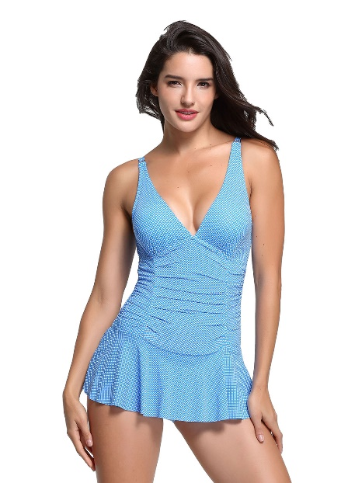 | SKU | UPC | 数量 | 箱号
 | Liora23-Blue-6 | 600977591503 | 26

 | Liora23-Blue-8 | 600977591497

 | Liora23-Blue-10 | 600977591480 | 23

 | Liora23-Blue-12 | 600977591473 | 24

 | Liora23-Blue-14 | 600977591466 | 26

 | Liora23-Blue-16 | 600977591459 | 23
 | Liora23-Blue-18 | 600977591442 | 25

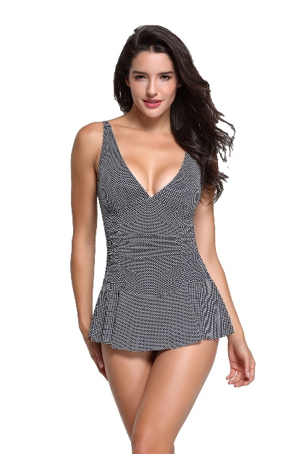 | SKU | UPC | 数量 | 箱号
 | Liora23-Black-6 | 600977591435

 | Liora23-Black-8 | 600977591428

 | Liora23-Black-10 | 600977591411

 | Liora23-Black-12 | 600977591404

 | Liora23-Black-14 | 600977591398

 | Liora23-Black-16 | 600977591381
 | Liora23-Black-18 | 600977591374

